Gegevens aanvrager
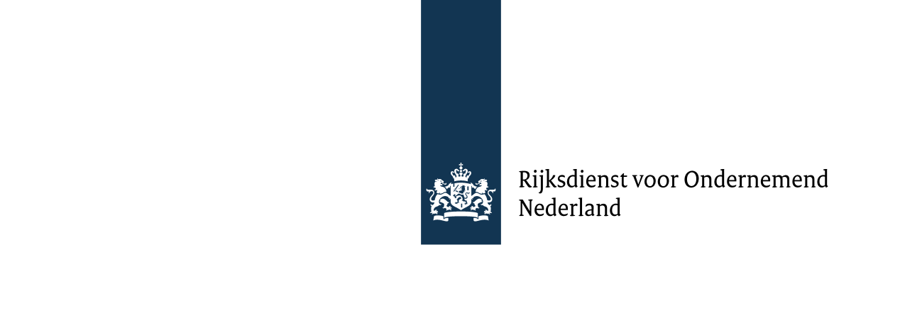

RAPPORTAGE DUURZAAMHEID VASTE BIOMASSA VOOR DUURZAME ENERGIE

Over kalenderjaar

Datum rapportage

Gegevens productie-installatie
Bedrijf
SDE kenmerknummer(s) en/of
ETS-vergunningsnummer
Adres
Postcode en plaats

Gegevens contactpersoon
Naam
Funtie
Adres
Postcode en plaats
Telefoonnummer
e-mailadres

Ondertekening duurzaamheidsrapportage door energieproducent
Naam ondertekenaar
Functie
Handtekening
verklaart dat deze rapportage en conformiteitsjaarverklaring zijn opgesteld volgens de voorschriften uit het Verificatieprotocol duurzaamheid vaste biomassa voor energietoepassingen en voldoet aan de eisen uit de Regeling conformiteitsbeoordeling vaste biomassa voor energietoepassingen en dat uitsluitend SDE(+) subsidie is ontvangen voor biomassastromen die volgens de Regeling aanwijzing categorieën duurzame energieproductie zijn toegestaan.

Voor SDE: de conformiteitsjaarverklaring moet binnen vier maanden na afloop van het kalenderjaar waarover gerapporteerd wordt ingediend worden.
Voor ETS: In verband met de deadline voor het indienen van het ETS emissieverslag moet de conformiteitsjaarverklaring vóór 31 maart beschikbaar zijn: De conformiteitsjaarverklaring dient ter onderbouwing van de rapportage van nul-emissies ten gevolge van het verbranden van biomassa in het ETS emissieverslag. Het ETS emissieverslag moet uiterlijk 31 maart worden ingediend bij de NEa. De conformiteitsjaarverklaring moet desgevraagd getoond kunnen worden aan de ETS-verificateur en/of de NEa.

CONFORMITEITSBEOORDELINGSINSTANTIE
Bedrijf
Naam verificateur
Funtie
Adres
Postcode en plaats
Telefoonnummer
e-mailadres
Naam peer reviewer
Telefoonnummer
e-mailadres

Lijst duurzame leveringen

 |  |  |  |  |  |  |  |  |  |  |  |  |  |  |  |  |  |  |  |  |  | Versie 2023

 |  |  |  | Vul hier de gegevens in zoals bij CertiQ is aangeleverd
 |  |  |  | Gebruikte NTA 8003: 2017 coderingen | Hoeveelheid (ton) verklaring Certiver | Hoeveelheid (ton) voor SDE-subsidie | Hoeveelheid (ton) rekenblad |  |  |  |  |  |  | Conformiteitsjaarverklaring | [invullen]
 |  |  | 1 |  |  |  | -
 |  |  | 2 |  |  |  | -
 |  |  | 3 |  |  |  | -
 |  |  | 4 |  |  |  | -
 |  |  | 5 |  |  |  | -
 |  |  | 6 |  |  |  | -
 |  |  | 7 |  |  |  | -
 |  |  | 8 |  |  |  | -
 |  |  | 9 |  |  |  | -
 |  |  | 10 |  |  |  | -
 |  |  | 11 |  |  |  | -
 |  |  | 12 |  |  |  | - |  |  |  |  | Massabalansberekening |  | 0%
 |  |  | 13 |  |  |  | -
 |  |  | 14 |  |  |  | - |  |  |  |  |  |  | g CO₂-eq/MJ | % reductie CO2eq
 |  |  | 15 |  |  |  | - |  |  |  |  | Emissie E gemiddeld |  | N.v.t. | #VALUE! | LET OP: De gemiddelde CO2-eq- uitstoot voor elektriciteit is groter dan 56g CO2-eq/MJ
 |  |  |  | Totaal | - | - | - |  |  |  |  | Emissie W gemiddeld |  | N.v.t. | #VALUE! | LET OP: De gemiddelde CO2-eq- uitstoot voor warmte is groter dan 24gCO2-eq/MJ

 |  |  |  |  |  |  |  | productie MJ CertiQ |  | Emissie |  |  |  | Duurzaam bosbeheer |  |  | Bodem beheer |  | Koolstof verandering landgebrtuik |  | Handelsketensysteem |  | Verificatie
NTA 8003 | Omschrijving NTA | Leveringscode | Hoeveelheid (ton) | Categorie biomassa | Herkomst grondstof (land) |  |  | Productie E MJ CertiQ | Productie W MJ CertiQ | Productie E MJ | g CO₂-eq/MJ E | Productie W MJ | g CO₂-eq/MJ W | Eisen | Claim |  | Eisen | Claim | Eisen | Claim | Eisen | Schema | Duurzaamheidseisen | Code verificatieverklaring

